Sheet1
ANODE CHUNG (0 sáng, 1 tắt)
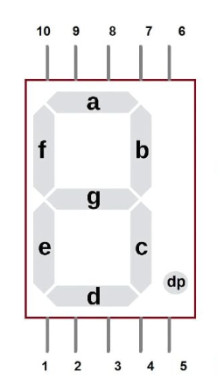
Đọc nhãn trên IC tìm nhãn tương ứng trên led lấy giá trị chân thực tế điền vào, Num điền theo chân thực tế
Bảng dành cho send bit thấp trước (Do bit A khi đặt đang là bit cao, khi gửi ra chân vật lý phải trùng khớp với bảng)

 |  |  |  |  |  |  |  |  |  | NUM | HEX
 |  | 8 | 4 | 2 | 1 | 8 | 4 | 2 | 1
 | Nhãn Trên IC Chốt | A | B | C | NOT USE | D | E | F | G
 | Chân thực tế | C | B | A |  | G | F | E | D
 |  | 0 | 0 | 0 | 1 | 1 | 0 | 0 | 0 | 0 | 0x18
 |  | 0 | 0 | 1 | 1 | 1 | 1 | 1 | 1 | 1 | 0x3F
 |  | 1 | 0 | 0 | 1 | 0 | 1 | 0 | 0 | 2 | 0x94
 |  | 0 | 0 | 0 | 1 | 0 | 1 | 1 | 0 | 3 | 0x16
 |  | 0 | 0 | 1 | 1 | 0 | 0 | 1 | 1 | 4 | 0x33
 |  | 0 | 1 | 0 | 1 | 0 | 0 | 1 | 0 | 5 | 0x52
 |  | 0 | 1 | 0 | 1 | 0 | 0 | 0 | 0 | 6 | 0x50
 |  | 0 | 0 | 0 | 1 | 1 | 1 | 1 | 1 | 7 | 0x1F
 |  | 0 | 0 | 0 | 1 | 0 | 0 | 0 | 0 | 8 | 0x10
 |  | 0 | 0 | 0 | 1 | 0 | 0 | 1 | 0 | 9 | 0x12

 | Chân thực tế | A | B | C | D | E | F | G
 | Nhãn trên LED | C | B | A | G | F | E | D

